G1 Sektor
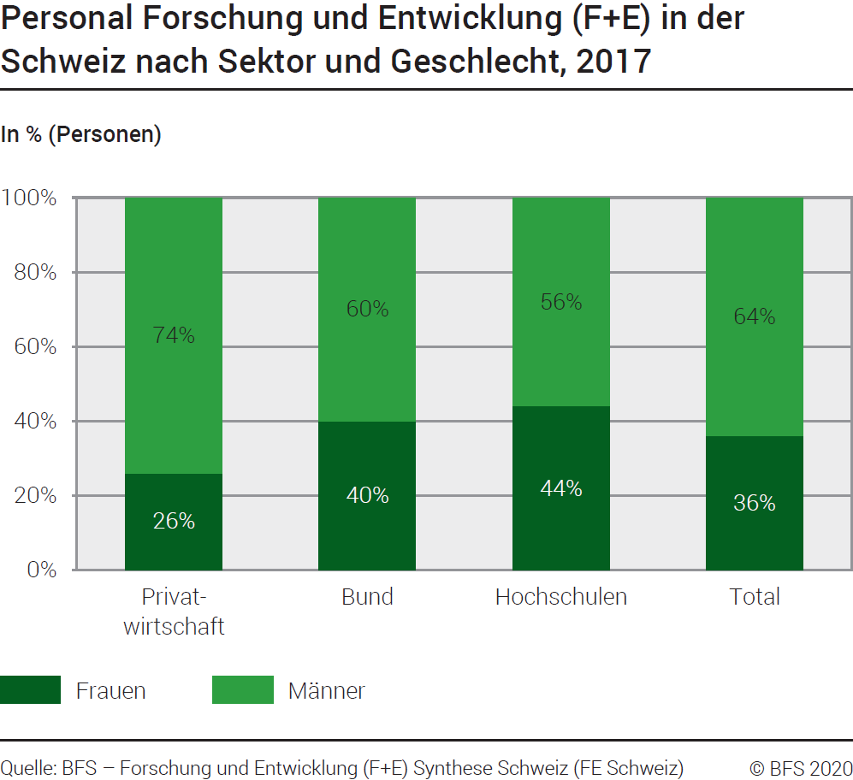
Ind20207_ Frauen und Wissenschaft |  |  |  |  | Zurück zum Index

G1. Personal Forschung+Entwicklung (F+E) in der Schweiz nach Sektor und Geschlecht, 2017
In % (Personen)

In Personen | Privat- wirtschaft | Bund | Hoch schulen | Total Sektoren

Frauen | 13499 | 723 | 29975 | 44197
Männer | 38867 | 1102 | 38006 | 77975
Total | 52366 | 1825 | 67981 | 122172

In % | Privat- wirtschaft | Bund | Hoch schulen | Total Sektoren

Frauen | 26 | 40 | 44 | 36
Männer | 74 | 60 | 56 | 64
Total | 100 | 100 | 100 | 100

Quelle: BFS - Forschung und Entwicklung (F+E) Synthese Schweiz (FE Schweiz)
© BFS

G2 Entwicklung
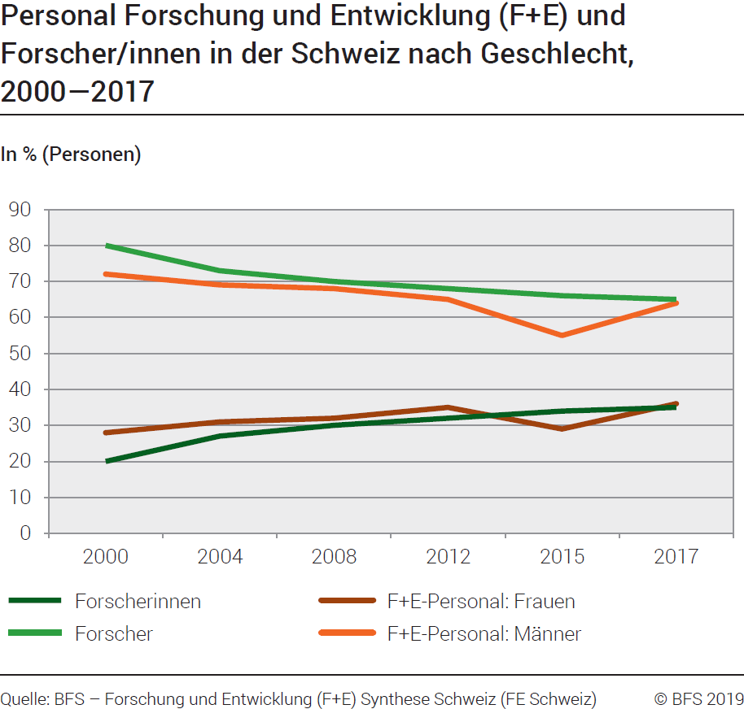
Ind20207_ Frauen und Wissenschaft |  |  |  |  | Zurück zum Index

G2. Personal Forschung+Entwicklung (F+E) und Forscher/innen in der Schweiz nach Geschlecht, 2000-2017
In % (Personen)
 | 1 | 1
Jahr | Forscherinnen | Forscher | F+E-Personal : Frauen | F+E-Personal : Männer
2000 | 20 | 80 | 28 | 72
2004 | 27 | 73 | 31 | 69
2008 | 30 | 70 | 32 | 68
2012 | 32 | 68 | 35 | 65
2015 | 34 | 66 | 29 | 55
2017 | 35 | 65 | 36 | 64

Quelle: BFS - Forschung und Entwicklung (F+E) Synthese Schweiz (FE Schweiz)
© BFS

G3 Pipeline
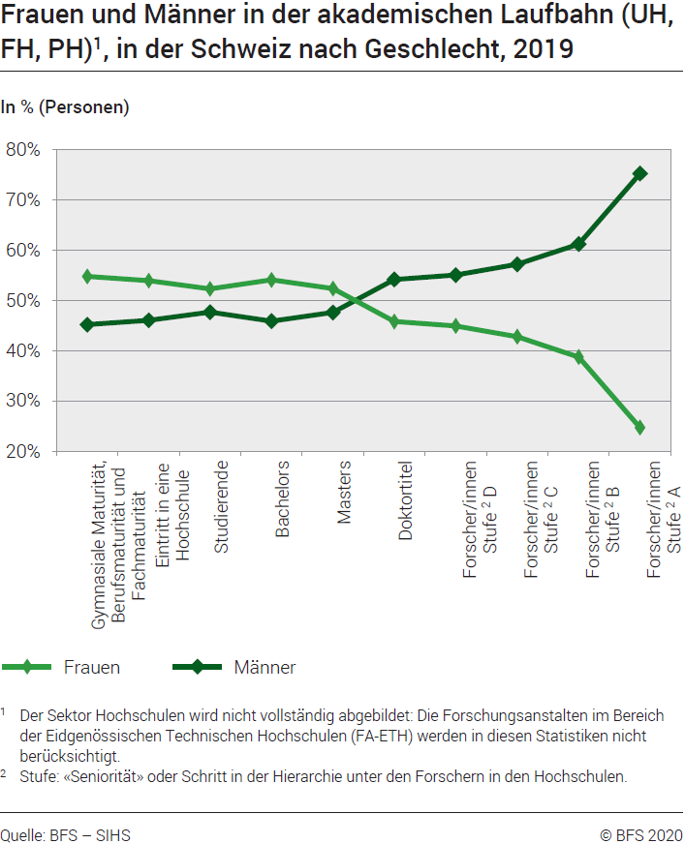
Ind20207_ Frauen und Wissenschaft |  |  |  |  |  |  |  |  | Zurück zum Index

G3. Leaky pipeline
Frauen und Männer in der akademischen Laufbahn (UH, FH, PH)1, in der Schweiz nach Geschlecht, 2019
In % (Personen)

2019 | Gymnasiale Maturität, Berufsmaturität und Fachmaturität | Eintritt in eine Hochschule | Studierende | Bachelors | Masters | Doktortitel | Forscher/ innen, Stufe D | Forscher/ innen, Stufe C | Forscher/ innen, Stufe B | Forscher/ innen, Stufe A
Frauen | 19,987 | 23,689 | 131,157 | 17,445 | 10,041 | 1,973 | 10,122 | 5,893 | 2,455 | 1,464
Männer | 16,487 | 20,230 | 119,527 | 14,807 | 9,131 | 2,334 | 12,395 | 7,872 | 3,877 | 4,453
Total | 36,474 | 43,919 | 250,684 | 32,252 | 19,172 | 4,307 | 22,517 | 13,765 | 6,332 | 5,917

 | Gymnasiale Maturität, Berufsmaturität und Fachmaturität | Eintritt in eine Hochschule | Studierende | Bachelors | Masters | Doktortitel | Forscher/ innen, Stufe2 D | Forscher/ innen, Stufe2 C | Forscher/ innen, Stufe2 B | Forscher/ innen, Stufe2 A
Frauen | 55% | 54% | 52% | 54% | 52% | 46% | 45% | 43% | 39% | 25%
Männer | 45% | 46% | 48% | 46% | 48% | 54% | 55% | 57% | 61% | 75%
Total | 100% | 100% | 100% | 100% | 100% | 100% | 100% | 100% | 100% | 100%

1 Der Sektor Hochschulen wird nicht vollständig abgebildet: Die Forschungsanstalten im Bereich der Eidgenössischen Technischen Hochschulen (FA-ETH) werden in diesen Statistiken nicht berücksichtigt.
2 Stufe: "Seniorität " oder Schritt in der Hierarchie unter den Forschern in den Hochschulen.

Quellen: BFS-SHIS (Datenwürfel der Hochschulen) und Forschung und Entwicklung (F+E) in den Hochschulen (FE Hochschulen), Juni 2020
© BFS

G4 FORD
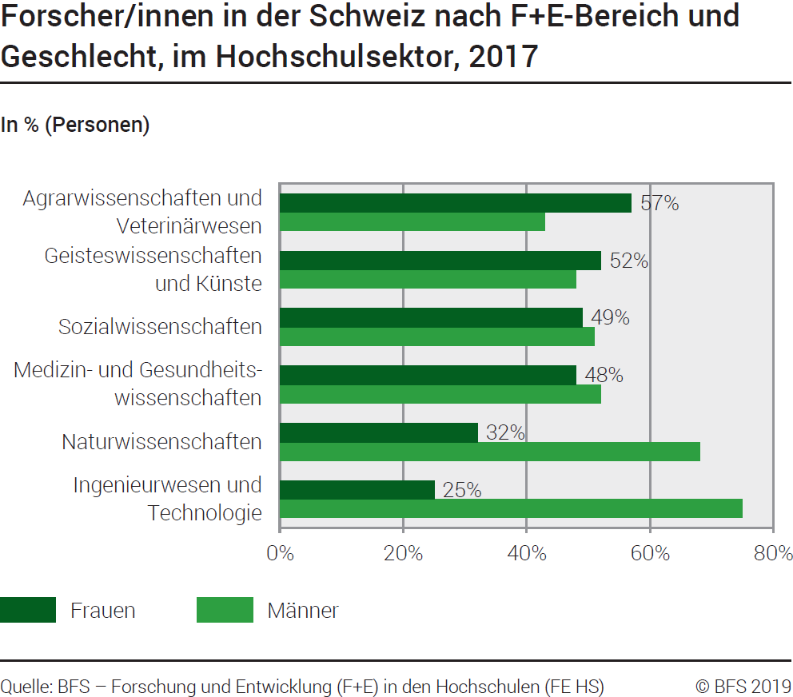
Ind20207_ Frauen und Wissenschaft |  |  | Zurück zum Index

G4. Forscher/innen in der Schweiz nach F+E-Bereich und Geschlecht, im Hochschulsektor, 2017
In % (Personen)

Forscher/innen | Männer | Frauen
Ingenieurwesen und Technologie | 75% | 25%
Naturwissenschaften | 68% | 32%
Medizin- und Gesundheitswissenschaften | 52% | 48%
Sozialwissenschaften | 51% | 49%
Geisteswissenschaften und Künste | 48% | 52%
Agrarwissenschaften und Veterinärwesen | 43% | 57%

Quelle: BFS - Forschung und Entwicklung (F+E) in den Hochschulen (FE Hochschulen)
© BFS

G5 SNF
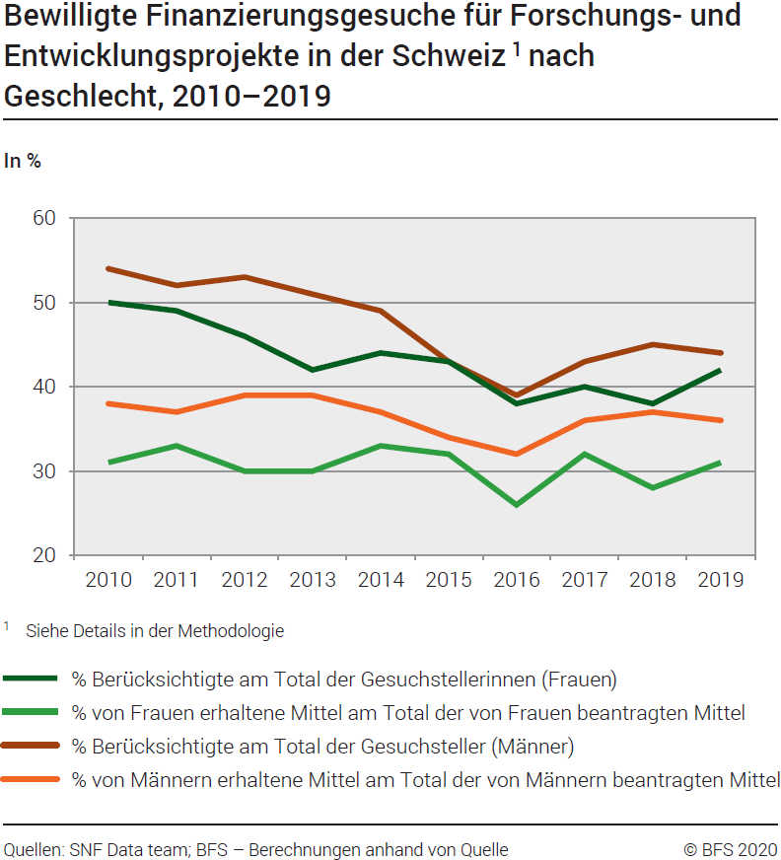
Ind20207_ Frauen und Wissenschaft |  |  |  |  |  |  |  |  |  | Zurück zum Index

G5. Bewilligte Finanzierungsgesuche für Forschungs- und Entwicklungsprojekte in der Schweiz 1 nach Geschlecht, 2010–2019
In %
Anteil berücksichtigte Gesuchstellerinnen am Total der Gesuchstellerinnen (Frauen), in %
Anteil der von Frauen erhaltenen Mittel am Total der von Frauen beantragten Mittel, in %
Anteil berücksichtigte Gesuchsteller am Total der Gesuchsteller (Männer), in %
Anteil der von Männern erhaltenen Mittel am Total der von Männern beantragten Mittel, in %

 | 2010 | 2011 | 2012 | 2013 | 2014 | 2015 | 2016 | 2017 | 2018 | 2019
% Berücksichtigte am Total der Gesuchstellerinnen (Frauen) | 50% | 49% | 46% | 42% | 44% | 43% | 38% | 40% | 38% | 42%
% von Frauen erhaltene Mittel am Total der von Frauen beantragten Mittel | 31% | 33% | 30% | 30% | 33% | 32% | 26% | 32% | 28% | 31%
% Berücksichtigte am Total der Gesuchsteller (Männer) | 54% | 52% | 53% | 51% | 49% | 43% | 39% | 43% | 45% | 44%
% von Männern erhaltene Mittel am Total der von Männern beantragten Mittel | 38% | 37% | 39% | 39% | 37% | 34% | 32% | 36% | 37% | 36%
1 Siehe Details in der Methodologie
Quelle: SNF-Data Team – BFS: Berechnungen anhand von Quellen
© BFS

G6 Int.Vergleich
Ind20207_ Frauen und Wissenschaft |  | Zurück zum Index

G6. Forscherinnen, im internationalen Vergleich, 2018
Frauenanteil in % am Total der Forschenden (Personen)
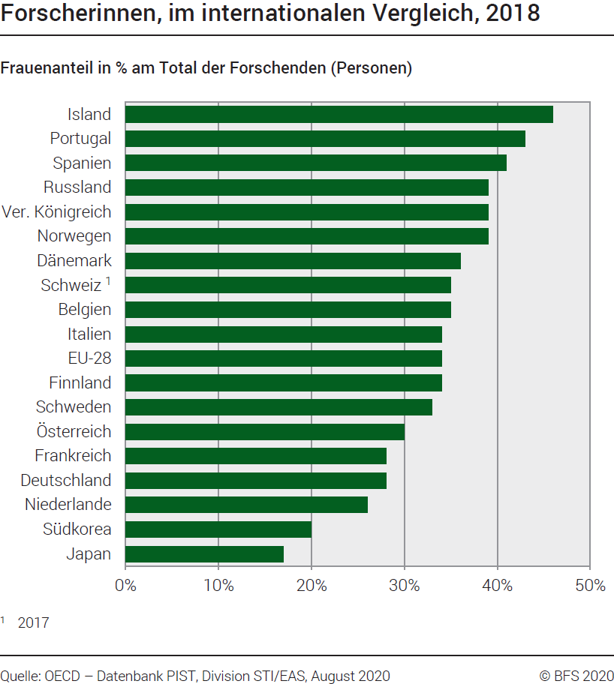
2018 * | Frauen
Japan | 17
Korea | 20
Niederlande | 26
Deutschland | 28
Frankreich | 28
Österreich | 30
Schweden | 33
Finnland | 34
EU-28 | 34
Italien | 34
Belgien | 35
Schweiz 1 | 35
Dänemark | 36
Norwegen | 39
Vereinigtes Königreich | 39
Russland | 39
Spanien | 41
Portugal | 43
Island | 46

1 2017
* 2018 oder nächstes verfügbares Jahr
Quelle: OECD – MSTI-Datenbank, Abteilung STI / EAS, Paris, August 2020
© BFS

